Selvitysmatkakohteesta ja kului
 |  |  |  | 2025-02-02
MATKALASKU - TRAVEL INVOICE 2026

SELVITYS MATKAKOHTEESTA JA - KULUISTA - TRAVEL DESTINATION AND EXPENSE DESCRIPTION

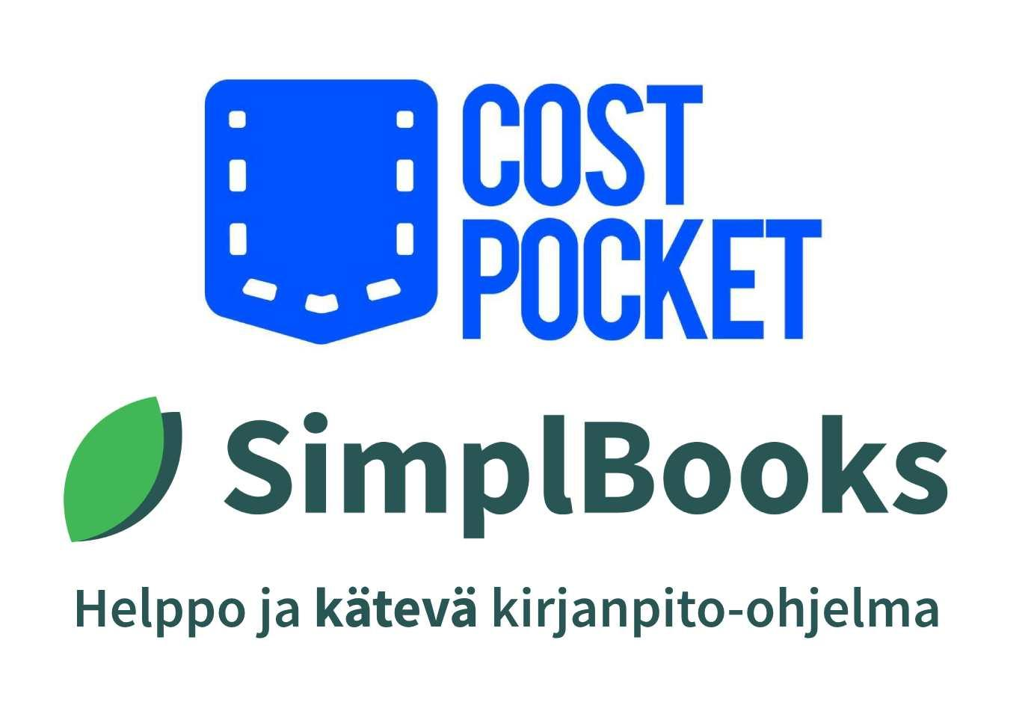
Matkustusajankohta - Traveling perioid
Alkamispäivä | Departure date
Alkamisaika | Departure time
Päättymispäivä | End day
Päättymisaika | End time

Matkustuskohteen osoite - Destination address

Matkan tarkoitus - The purpose of the trip

Matkan kulut - Travel expenses |  | Summa / Amount | Kpl / Pcs | Yhteensä / Total
 |  |  |  | - €
 |  |  |  | - €
 |  |  |  | - €
 |  |  |  | - €
 |  |  |  | - €
 |  |  |  | - €
 |  |  |  | - €
 |  |  |  | - €
 |  |  |  | - €
Yhteensä - Total |  |  |  | - €

Laskutettavat verovapaat matkakorvaukset yhteensä - Total invoiced tax-free travel allowances |  |  |  | - €

Laskutettavat kulukorvaukset yhteensä - Total invoiced travel expences |  |  |  | - €

Matkalasku yhteensä - Total travel invoice |  |  |  | - €

Allekirjoitus & nimenselvennys - Signature & name clarification |  |  | Päiväys - Date

Tämä matkalasku on tarkoitettu vain yksittäisten ja/tai yhdellä kulkuneuvolla suoritettujen työmatkojen laskentaan
This travel invoice is suitable only for reporting individual and/or singe-vehicle business trips

Helppo ja nopea kirjanpito-ohjelma |  | Dokumentit haltuun helposti
www.simplbooks.fi |  | wwww.costpocket.com
© 2025 SimplBooks. Kaikki oikeudet pidätetään - All rights reserved.

